关系图
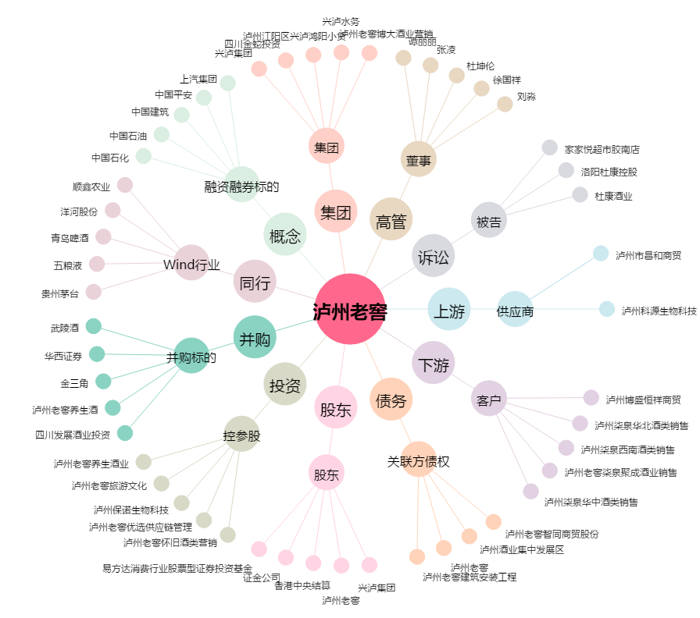
泸州老窖[000568.SZ] - 关系概览图

